4T
Oficina Nacional de Estadística

Estadísticas y Balances de Gestion de la OAI

 | Año | 2026 |  | Actualizado al 01/04/2026 |  |  |  |  |  |  |  |  | Medio de solicitud

 | Mes | Solicitudes Recibidas | Solicitudes Estadisticas | Solicitudes Administrativas y/o Medios de Comunicación | Otras solicitudes | Solicitudes entregadas con carta | Solicitudes entregadas sin carta/ Información esta en el portal | Transferidas | Cerradas y/o denegadas | Prorrogadas | Usuario Masculino | Usuario femenino | Via Física y/o personal | Vía SAIP | Vía correo | Vía telefónica
 | Enero | 35 | 35 | 0 | 0 | 32 | 2 | 1 | 0 | 0 | 22 | 13 | 5 | 1 | 29 | 0
 | Febrero | 49 | 48 | 1 | 0 | 40 | 2 | 7 | 0 | 0 | 26 | 23 | 6 | 8 | 34 | 1
 | Marzo | 67 | 64 | 2 | 1 | 61 | 6 | 4 | 1 | 0 | 45 | 22 | 7 | 14 | 45 | 1
 | Total | 151 | 147 | 3 | 1 | 133 | 10 | 12 | 1 | 0 | 93 | 58 | 18 | 23 | 108 | 2

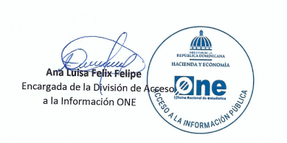
Elaborado por: |  | Gabriel Vargas |  |  |  |  |  | Aprobado por:

 | FOR-AU-003 |  |  |  |  |  |  | Versión 01 |  |  |  |  |  |  | Página 1 de 1

